关系图
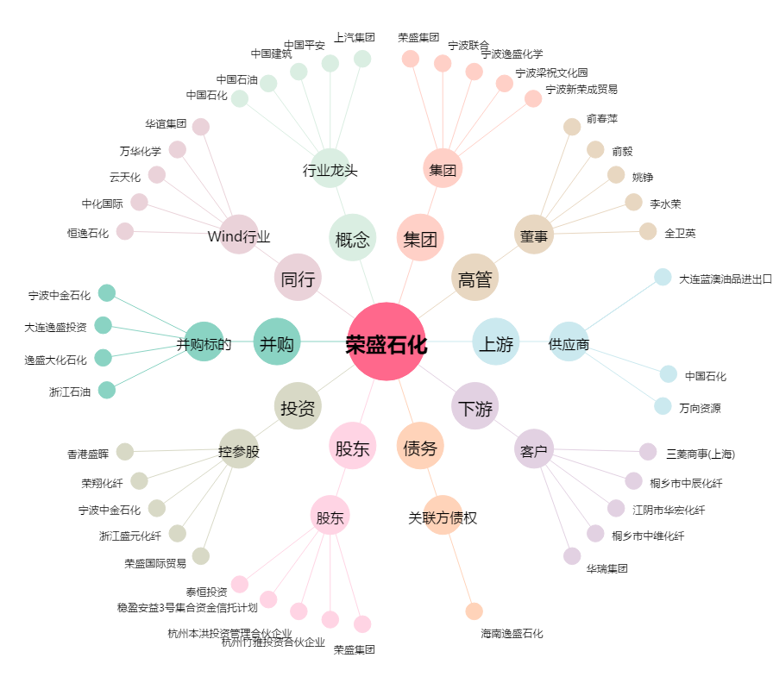
荣盛石化[002493.SZ] - 关系概览图

